상품제안서
소가죽목걸이머니클립(탈부착형) | 상품코드: S17168

 |  |  |  |  |  |  | 02-713-8555 | www.synergygift.co.kr
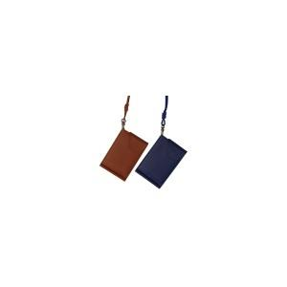 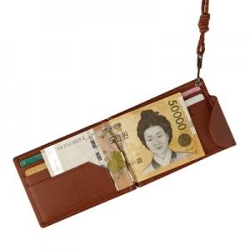 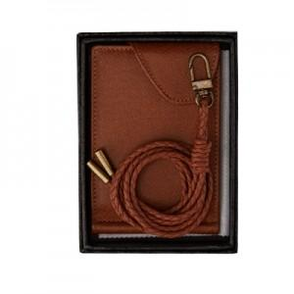

【상세/제작정보】

【인쇄/포장옵션】 | 불박 / 포장지포장

【공급단가】 | 수량 | 50~ | 100~ | 300~ | 500~ | 1,000~
*VAT별도 | 단가 | 27,600원 | 26,100원 | 24,960원 | 24,000원 | 23,040원

【상품 URL】 | https://www.synergygift.co.kr:443/src/goods_detail.php?gdno=7099

